Sheet1
2023淮安国庆活动汇总（持续更新中）
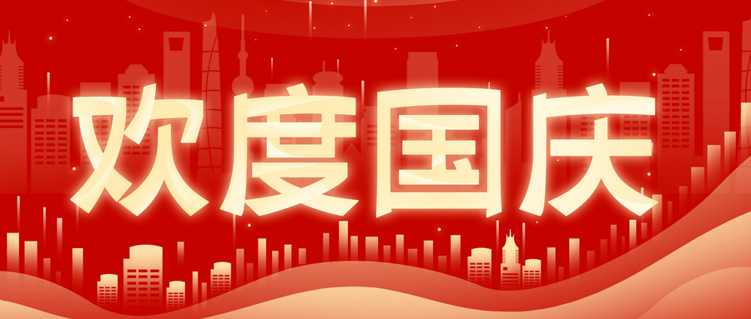

活动推荐
音乐节 | 才艺演唱
景区 | 电影
实用信息

